Z9_101360036
ZHEJINAG BOSUER MOTION APPARATUS CO.,LTD.
SPARE PART CATALOGUE -MODEL: Z9 (101360036)
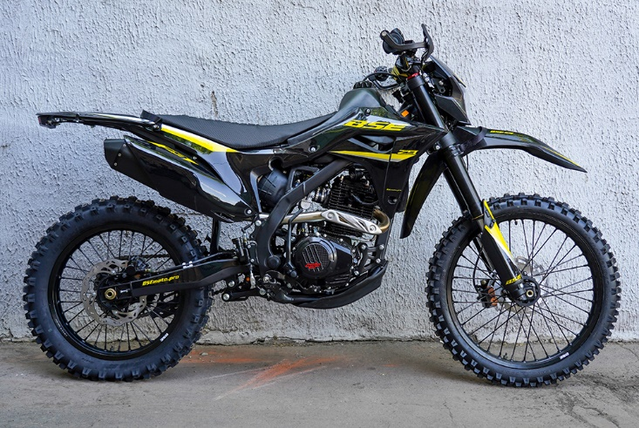

IMPORTANT REMARKS:
1.Formulas have been set in this sheet.Please do not change any content or format,otherwise it will take long time for us to confirm.
2."QTY" means the qty of spare parts included in the respective kit."ORDER QTY" means the qty of spare parts you want to order,which needs to be filled in the blank.
3.If you need additional spare parts,please fill in the blanks "SPECIFICATION" ,"ENGLISH NAME",and "ORDER QTY" in the "ADDITIONAL SPARE PARTS REQUIRED"column.
4.(For BSE ref. only)本清单配件状态根据订单号:
5.更新日期： |  |  |  |  |  |  |  |  |  |  | 101360036

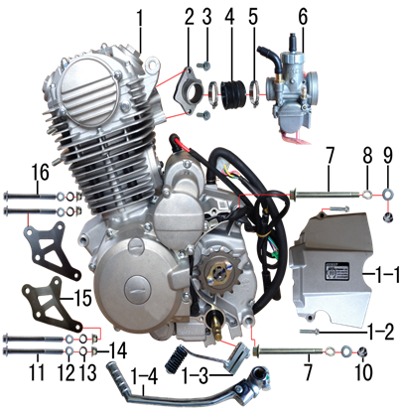
DIAGRAM | Двигатель
 | POS. | ERP CODE | CHINESE NAME | NAME RUS | UNIT | 采购成本(元) | QTY | UNIT PRICE (EX WORKS) | ORDER QTY | TOTAL AMOUNT | REMARKS
 | 1 | 30.124.5050 | 普通款CB300CC发动机 | Двигатель в сборе 300cc ZS175FMM-3A (CB300CC) | 台 |  | 1 |  |  | $0.00
 | 1-1 | 70.181.0820 | 发动机左后边盖 | Крышка ведущей звезды | 个 |  | 1 |  |  | $0.00
 | 1-2 |  | 六角法兰面螺栓 | bolt | 个 |  | 2 |  |  | $0.00
 | 1-3 | 30.130.1100 | 挂档杆 | Рычаг КПП | 根 |  | 1 |  |  | $0.00
 | 1-4 | 30.131.0200 | 启动杆 | Рычаг кикстартера | 根 |  | 1 |  |  | $0.00
 | 2 | 30.132.0220 | 进气管 | Патрубок впускной | 个 |  | 1 |  |  | $0.00
 | 3 | 30.801.0050 | 六角法兰面螺栓 | Винт M6x20 | 个 |  | 2 |  |  | $0.00
 | 4 | 30.135.0010 | 化油器接口 | Патрубок карбюратора резиновый | 个 |  | 1 |  |  | $0.00
 | 5 | 30.148.0100 | 不锈钢抱箍 | Хомут | 个 |  | 2 |  |  | $0.00
 | 6 | 30.134.0900 | 化油器 | Карбюратор NB-PE30J-B107 | 个 |  | 1 |  |  | $0.00
 | 7 | 30.801.0740 | 发动机下吊挂六角法兰面螺栓 | Винт M10x1,25x117 [10.9] | 个 |  | 2 |  |  | $0.00
 | 8 | 30.826.0030 | 弹簧垫圈 | Шайба пружинная | 个 |  | 2 |  |  | $0.00
 | 9 | 30.825.0120 | 平垫圈 | Шайба 10x18x1,5 | 个 |  | 2 |  |  | $0.00
 | 10 | 30.818.0030 | 全金属六角法兰面锁紧螺母 | Гайка M10x1,25 фланцевая самостопорящаяся GB6187 | 个 |  | 2 |  |  | $0.00
 | 11 | 30.801.0330 | 六角法兰面螺栓 | Винт M8x95 | 个 |  | 2 |  |  | $0.00
 | 12 | 30.826.0020 | 弹簧垫圈 | Шайба пружинная 8 | 个 |  | 4 |  |  | $0.00
 | 13 | 30.825.0070 | 平垫圈 | Шайба 8x16 | 个 |  | 4 |  |  | $0.00
 | 14 | 30.818.0020 | 全金属六角法兰面锁紧螺母 | Гайка M8 фланцевая самостопорящаяся GB6187 | 个 |  | 4 |  |  | $0.00
 | 15-1 | 30.212.0250 | 吊片 | Кронштейн подвески двигателя | 付 |  | 1 |  |  | $0.00
 | 15-2 | 30.212.0260 | 吊片 | Кронштейн подвески двигателя | 付 |  | 1 |  |  | $0.00
 | 16 | 30.801.0310 | 六角法兰面螺栓 | Винт M8x85 | 个 |  | 2 |  |  | $0.00

DIAGRAM | Воздушный фильтр
 | POS. | ERP CODE | CHINESE NAME | NAME RUS | 单位 | 采购成本(元) | QTY | UNIT PRICE (EX WORKS ) | ORDER QTY | TOTAL AMOUNT | REMARKS
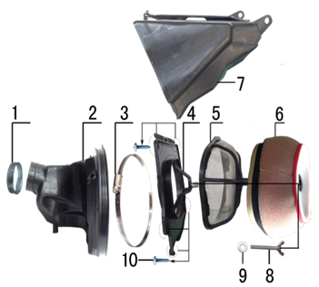 | 1 | 30.148.0040 | 空滤器抱箍 | Хомут | 个 |  | 1 |  |  | $0.00
 | 2 | 30.145.0250 | 空滤器喉管 | Патрубок соединительный фильтр/карб. (конфузор) | 个 |  | 1 |  |  | $0.00
 | 3 | 30.148.0150 | 不锈钢抱箍 | Хомут | 个 |  | 1 |  |  | $0.00
 | 4 | 30.149.0030 | 空滤器前盖 | Крышка воздушного фильтра передняя | 个 |  | 1 |  |  | $0.00
 | 5 | 30.151.0040 | 空滤器海绵支架 | Сетка противопожарная | 个 |  | 1 |  |  | $0.00
 | 6 | 30.146.0050 | 空滤器滤芯 | Фильтр воздушный | 个 |  | 1 |  |  | $0.00
 | 7 | 30.150.0030 | 空滤器后盖 | Корпус воздушного фильтра | 个 |  | 1 |  |  | $0.00
 | 8 | 30.816.0020 | 蝶形螺钉 | Винт-бабочка M6x40 | 个 |  | 1 |  |  | $0.00
 | 9 | 30.825.0060 | 平垫圈 | Шайба 6x18x1,5 | 个 |  | 1 |  |  | $0.00
 | 10 | 30.810.0050 | 十字槽盘头自攻螺钉 | Винт самонарезающий 4,2x16 | 个 |  | 6 |  |  | $0.00

DIAGRAM | Выхлопная система
 | POS. | ERP CODE | CHINESE NAME | NAME RUS | 单位 | 采购成本(元) | QTY | UNIT PRICE (EX WORKS ) | ORDER QTY | TOTAL AMOUNT | REMARKS
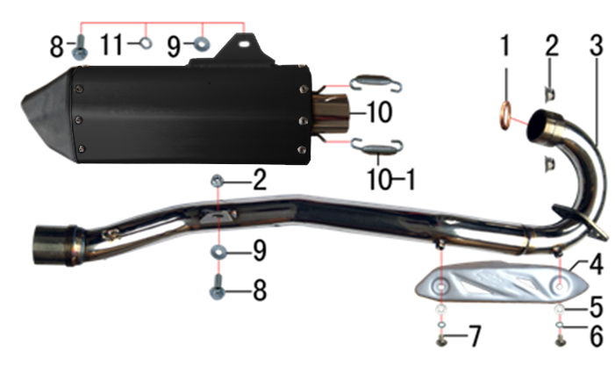 | 1 | 30.157.0030 | 排气管密封圈 | Кольцо уплотнительное приёмной трубы | 个 |  | 1 |  |  | $0.00
 | 2 | 30.818.0020 | 全金属六角法兰面锁紧螺母 | Гайка M8 фланцевая самостопорящаяся GB6187 | 个 |  | 3 |  |  | $0.00
 | 3 | 30.156.2450 | 排气管 | Труба выпускная | 根 |  | 1 |  |  | $0.00
 | 4 | 30.152.0100 | 防烫片 | Накладка выхлопной трубы защитная | 个 |  | 1 |  |  | $0.00
 | 5 | 30.825.0040 | 平垫圈 | Шайба 6x12 | 个 |  | 2 |  |  | $0.00
 | 6 | 30.826.0010 | 弹簧垫圈 | Шайба пружинная 6 | 个 |  | 2 |  |  | $0.00
 | 7 | 30.806.0020 | 内六角平圆头螺钉 | Винт M6x10 | 个 |  | 2 |  |  | $0.00
 | 8 | 30.801.0170 | 六角法兰面螺栓 | Винт M8x25 | 个 |  | 2 |  |  | $0.00
 | 9 | 30.825.0080 | 平垫圈 | Шайба 8x22 | 个 |  | 2 |  |  | $0.00
 | 10 | 30.155.0565 | 排气筒 | Глушитель | 个 |  | 1 |  |  | $0.00
 | 10-1 | 30.161.0020 | 排气管弹簧 | Пружина крепления глушителя | 个 |  | 2 |  |  | $0.00
 | 11 | 30.826.0020 | 弹簧垫圈 | Шайба пружинная 8 | 个 |  | 1 |  |  | $0.00

DIAGRAM | Траверса
 | POS. | ERP CODE | CHINESE NAME | NAME RUS | 单位 | 采购成本(元) | QTY | UNIT PRICE (EX WORKS ) | ORDER QTY | TOTAL AMOUNT | REMARKS
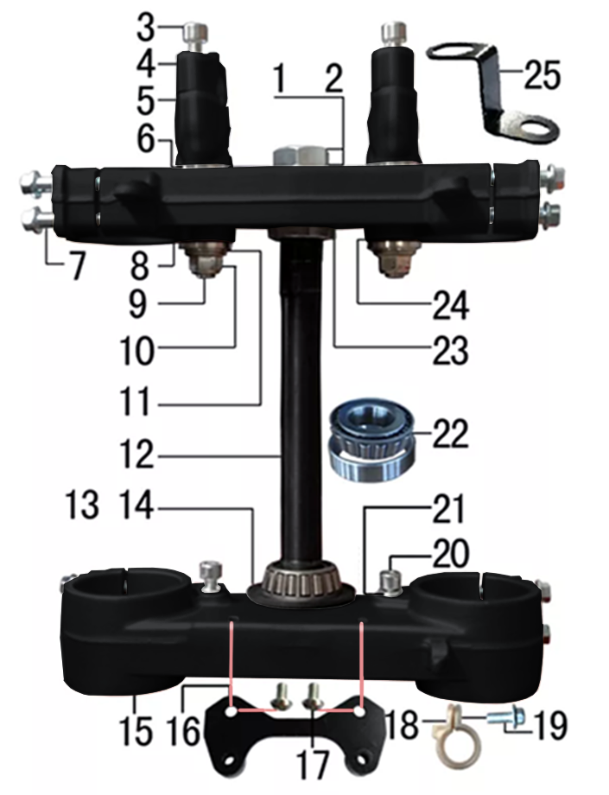 | 1 | 30.825.0300 | 平垫圈 | Шайба рулевой чашки | 个 |  | 1 |  |  | $0.00
 | 2 | 30.822.0090 | 六角螺母 | Гайка рулевой колонки | 个 |  | 1 |  |  | $0.00
 | 3 | 30.807.0180 | 内六角圆柱头螺钉 | Болт M8x30 траверсы | 个 |  | 4 |  |  | $0.00
 | 4 | 30.508.0505 | 上压块 | Крепление руля верхнее 28,8 матовый черный | 块 |  | 2 |  |  | $0.00
 | 5 | 30.509.0705 | 下压块 | Крепление руля нижнее 28,8 матовый черный | 块 |  | 2 |  |  | $0.00
 | 6 | 30.825.5000 | 台阶垫圈 | Шайба ступенчатая 26x30x3х12 | 个 |  | 4 |  |  | $0.00
 | 7 | 30.801.0220 | 六角法兰面螺栓 | Болт M8x40 крепления вилки | 个 |  | 8 |  |  | $0.00
 | 8 | 30.506.0405 | 上联板 | Траверса верхняя 53x192 отверстие вала d23 матовый черный | 块 |  | 1 |  |  | $0.00
 | 9 | 30.802.0130 | 下压块安装螺栓 | Болт M12x1,25x72 крепления руля | 个 |  | 2 |  |  | $0.00
 | 10 | 30.818.0040 | 全金属六角法兰面锁紧螺母 | Гайка M12x1,25 фланцевая самостопорящаяся GB6187 | 个 |  | 2 |  |  | $0.00
 | 11 | 30.825.0180 | 平垫圈 | Шайба 12x24x1,5 | 个 |  | 2 |  |  | $0.00
 | 12 | 30.510.0100 | 方向轴 | Шток траверсы | 根 |  | 1 |  |  | $0.00
 | 13 | 30.832.0020 | 防尘盖 | Кольцо уплотнительное | 个 |  | 2 |  |  | $0.00
 | 14 | 30.825.0350 | 平垫圈 | Шайба 25x38x1 | 个 |  | 1 |  |  | $0.00
 | 15 | 30.507.0505 | 下联板 | Траверса нижняя 58,5x192 отверстие вала d27 матовый черный | 块 |  | 1 |  |  | $0.00
 | 16 | 30.211.0180 | 记分牌支架 | Кронштейн стартового щитка | 个 |  | 1 |  |  | $0.00
 | 17 | 30.806.0020 | 内六角平圆头螺钉 | Винт M6x10 | 个 |  | 2 |  |  | $0.00
 | 18 | 30.848.0060 | 卡扣 | Крепление гидролинии | 个 |  | 1 |  |  | $0.00
 | 19 | 30.801.0040 | 六角法兰面螺栓 | Винт M6x16 | 块 |  | 1 |  |  | $0.00
 | 20 | 30.807.0150 | 内六角圆柱头螺钉 | Винт M8x16 | 个 |  | 2 |  |  | $0.00
 | 21 | 30.826.0020 | 弹簧垫圈 | Шайба пружинная 8 | 个 |  | 2 |  |  | $0.00
 | 22 | 30.839.0070 | 锥度轴承 | Подшипник 30205 роликовый конический 25x52 | 个 |  | 2 |  |  | $0.00
 | 23 | 30.831.0020 | 锁紧螺母 | Гайка круглая M25x1x7 | 个 |  | 1 |  |  | $0.00
 | 24 | 30.755.0030 | 橡胶缓冲块 | Демпфер руля 1 шт | 只 |  | 4 |  |  | $0.00
 | 25 | 30.232.1010 | 固定片 | Кронштейн крепления гнезда USB | 只 |  | 4 |  |  | $0.00

DIAGRAM | Амортизаторы
 | POS. | ERP CODE | CHINESE NAME | NAME RUS | 单位 | 采购成本(元) | QTY | UNIT PRICE (EX WORKS ) | ORDER QTY | TOTAL AMOUNT | REMARKS
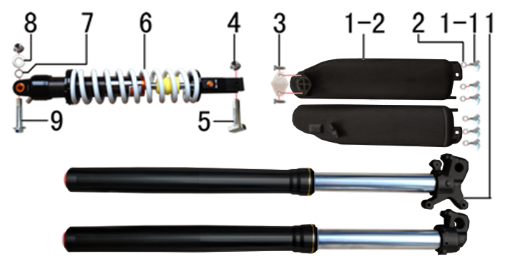 | 1 | 30.424.4540 | 前减震 | Амортизаторы передние 880x53x58,5 две регулировки чёрные | 副 |  | 1 |  |  | $0.00
 | 1-1 | 30.808.0040 | 内六角台阶螺栓 | Винт М6x9 [8.8] (525) ступенчатый | 个 |  | 6 |  |  | $0.00
 | 1-2 | 30.434.0100 | 前减震保护片 | Защита вилки | 副 |  | 1 |  |  | $0.00
 | 2 | 30.825.0100 | 平垫圈 | Шайба | 个 |  | 6 |  |  | $0.00
 | 3 | 30.810.0040 | 十字槽盘头自攻螺钉 | Винт 4,2x12 | 个 |  | 2 |  |  | $0.00
 | 4 | 30.818.0030 | 全金属六角法兰面锁紧螺母 | Гайка M10x1,25 фланцевая самостопорящаяся GB6187 | 个 |  | 2 |  |  | $0.00
 | 5 | 30.801.0550 | 后减震下安装螺栓 | Винт М10x1,25x44 [10.9] (520) | 个 |  | 1 |  |  | $0.00
 | 6 | 30.431.2805 | 后减震 | Амортизатор задний 480x11 вилка 20мм | 根 |  | 1 |  |  | $0.00
 | 7 | 30.826.0030 | 弹簧垫圈 | Шайба пружинная | 个 |  | 1 |  |  | $0.00
 | 8 | 30.825.0120 | 平垫圈 | Шайба 10x18x1,5 | 个 |  | 1 |  |  | $0.00
 | 9 | 30.801.0640 | 后减震上六角法兰面螺栓 | Винт М10x1,25x60 [10.9] | 个 |  | 1 |  |  | $0.00

DIAGRAM | Рама
 | POS. | ERP CODE | CHINESE NAME | NAME RUS | 单位 | 采购成本(元) | QTY | UNIT PRICE (EX WORKS ) | ORDER QTY | TOTAL AMOUNT | REMARKS
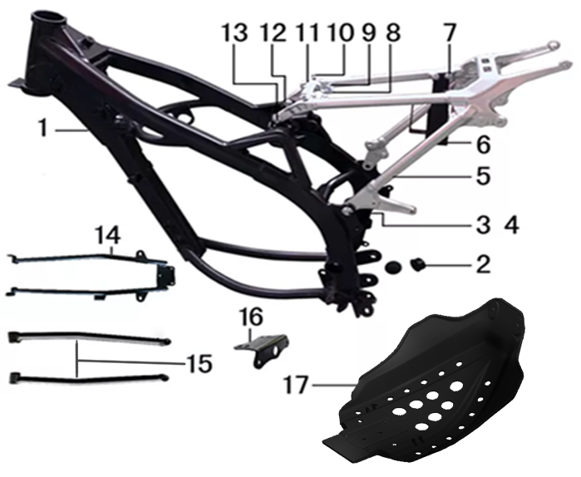 | 1 | 30.201.3200 | 新J1车架 | Рама | 个 |  | 1 |  |  | $0.00
 | 2 | 30.756.0060 | 平叉头胶塞 | Заглушка резиновая | 个 |  | 2 |  |  | $0.00
 | 3 | 30.801.0500 | 六角法兰面螺栓 | Винт М10x1,25x25 [10.9] | 个 |  | 2 |  |  | $0.00
 | 4 | 30.818.0030 | 全金属六角法兰面锁紧螺母 | Гайка M10x1,25 фланцевая самостопорящаяся GB6187 | 个 |  | 2 |  |  | $0.00
 | 5 | 30.227.1905 | 后尾架 | Подрамник задний | 个 |  | 1 |  |  | $0.00
 | 6 | 30.221.0090 | 电池盒 | Гнездо аккумулятора сталь | 个 |  | 1 |  |  | $0.00
 | 7 | 30.805.0020 | 内六角大扁头螺钉 | Винт M6x12 с полукруглой головкой 16 мм | 个 |  | 3 |  |  | $0.00
 | 8 | 30.823.0010 | 卡片螺母 | Гайка пружинная M6 71900010 | 个 |  | 2 |  |  | $0.00
 | 9 | 30.801.0040 | 六角法兰面螺栓 | Винт M6x16 | 个 |  | 2 |  |  | $0.00
 | 10 | 30.801.0030 | 六角法兰面螺栓 | Винт M6x12 | 个 |  | 2 |  |  | $0.00
 | 11 | 30.235.0010 | 固定片 | Кронштейн | 片 |  | 1 |  |  | $0.00
 | 12 | 30.801.0170 | 六角法兰面螺栓 | Винт M8x25 | 个 |  | 2 |  |  | $0.00
 | 13 | 30.821.0030 | 六角法兰面防滑螺母 | Гайка фланцевая GB6177 | 个 |  | 2 |  |  | $0.00
 | 14 | 30.223.0100 | 托架 | Подрамник дополнительный | 个 |  | 1 |  |  | $0.00
 | 15 | 30.223.0105 | 托架 | Подкос подрамника дополнительный | 个 |  | 2 |  |  | $0.00
 | 16 | 30.750.0100 | 尾灯架 | Кронштейн заднего фонаря | 个 |  | 1 |  |  | $0.00
 | 17 | 30.213.0140 | 发动机底板 | Защита двигателя | 个 |  | 1 |  |  | $0.00

DIAGRAM | Подставка и подножки
 | POS. | ERP CODE | CHINESE NAME | NAME RUS | 单位 | 采购成本(元) | QTY | UNIT PRICE (EX WORKS ) | ORDER QTY | TOTAL AMOUNT | REMARKS
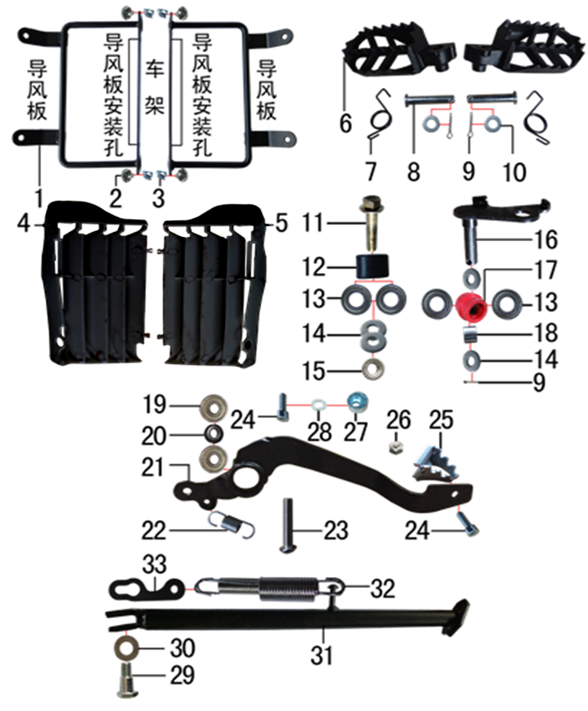 | 1-1 | 30.228.0010 | 导风支架 | Рамка крепления дефлектора левая | 付 |  | 1 |  |  | $0.00
 | 1-2 | 30.228.0020 | 导风支架 | Рамка крепления дефлектора правая | 付 |  | 1 |  |  | $0.00
 | 2 | 30.805.0020 | 内六角大扁头螺钉 | Винт M6x12 с полукруглой головкой 16 мм | 个 |  | 4 |  |  | $0.00
 | 3 | 30.823.0010 | 卡片螺母 | Гайка пружинная M6 71900010 | 个 |  | 4 |  |  | $0.00
 | 4 | 30.763.0030 | 导风板 | Защита радиатора левая черный | 个 |  | 1 |  |  | $0.00
 | 5 | 30.763.0040 | 导风板 | Защита радиатора правая черный | 个 |  | 1 |  |  | $0.00
 | 6 | 30.217.0080 | 脚蹬 | Подножка левая Z 10мм | 副 |  | 1 |  |  | $0.00
 | 6 | 30.217.0085 | 脚蹬 | Подножка правая Z 10мм | 副 |  | 1 |  |  | $0.00
 | 7-1 | 30.858.0110 | 脚蹬扭簧 | Пружина подножки левая z | 副 |  | 1 |  |  | $0.00
 | 7-2 | 30.858.0200 | 脚蹬压缩弹簧 | Пружина подножки правой | 副 |  | 1 |  |  | $0.00
 | 8 | 30.828.0040 | 圆柱销 | Штифт | 根 |  | 2 |  |  | $0.00
 | 9 | 30.827.0030 | 开口销 | Шплинт 2,5x16 | 根 |  | 3 |  |  | $0.00
 | 10 | 30.825.0100 | 平垫圈 | Шайба | 个 |  | 2 |  |  | $0.00
 | 11 | 30.801.0530 | 六角法兰面螺栓 | Винт М10x1,25x40 | 个 |  | 1 |  |  | $0.00
 | 12 | 30.305.0010 | 涨紧轮 | Ролик цепи верхний | 个 |  | 1 |  |  | $0.00
 | 13 | 30.843.0210 | 全封闭轴承 | Подшипник 6900 подножки | 个 |  | 4 |  |  | $0.00
 | 14 | 30.825.0120 | 平垫圈 | Шайба 10x18x1,5 | 个 |  | 4 |  |  | $0.00
 | 15 | 30.821.0050 | 六角法兰面防滑螺母 | Гайка фланцевая GB6177 | 个 |  | 1 |  |  | $0.00
 | 16 | 30.252.0030 | 涨紧轮固定焊接组件 | Ось натяжителя | 个 |  | 1 |  |  | $0.00
 | 17 | 30.305.0020 | 涨紧轮 | Ролик цепи нижний | 个 |  | 1 |  |  | $0.00
 | 18 | 30.856.0310 | 摇臂平叉连接内衬套 | Втулка 12,5x18x13,5 | 个 |  | 1 |  |  | $0.00
 | 19 | 30.843.0010 | 全封闭轴承 | Подшипник 608 | 个 |  | 2 |  |  | $0.00
 | 20 | 30.825.1000 | 平垫圈 | Шайба 9x17x2,5 | 个 |  | 1 |  |  | $0.00
 | 21 | 30.258.0260 | 脚刹杆 | Педаль тормоза сталь Z | 根 |  | 1 |  |  | $0.00
 | 22 | 30.860.0120 | 脚刹杆弹簧 | Пружина заднего тормоза | 根 |  | 1 |  |  | $0.00
 | 23 | 30.813.0080 | 不锈钢半圆内六角 | Винт M8x30 | 个 |  | 1 |  |  | $0.00
 | 24 | 30.807.0070 | 内六角圆柱头螺钉 | Винт M6x16 | 个 |  | 2 |  |  | $0.00
 | 25 | 30.259.0015 | 脚刹杆头 | Площадка нажимная педали тормоза | 个 |  | 1 |  |  | $0.00
 | 26 | 30.819.0010 | 全金属六角锁紧螺母 | Гайка M6 | 个 |  | 1 |  |  | $0.00
 | 27 | 30.849.0010 | 后刹限位偏心轮 | Эксцентрик заднего тормоза | 个 |  | 1 |  |  | $0.00
 | 28 | 30.826.0020 | 弹簧垫圈 | Шайба пружинная 8 | 个 |  | 1 |  |  | $0.00
 | 29 | 30.803.0010 | 外六角台阶螺栓 | Ось боковой подставки | 个 |  | 1 |  |  | $0.00
 | 30 | 30.825.0180 | 平垫圈 | Шайба 12x24x1,5 | 个 |  | 1 |  |  | $0.00
 | 31 | 30.220.0140 | 边支撑 | Подножка боковая 320мм | 个 |  | 1 |  |  | $0.00
 | 32 | 30.859.0010 | 边支撑弹簧 | Пружина боковой подставки | 付 |  | 1 |  |  | $0.00
 | 33 | 30.262.0010 | 边支撑弹簧挂板 | Кронштейн пружины | 个 |  | 1 |  |  | $0.00

DIAGRAM | Маятник
 | POS. | ERP CODE | CHINESE NAME | NAME RUS | 单位 | 采购成本(元) | QTY | UNIT PRICE (EX WORKS ) | ORDER QTY | TOTAL AMOUNT | REMARKS
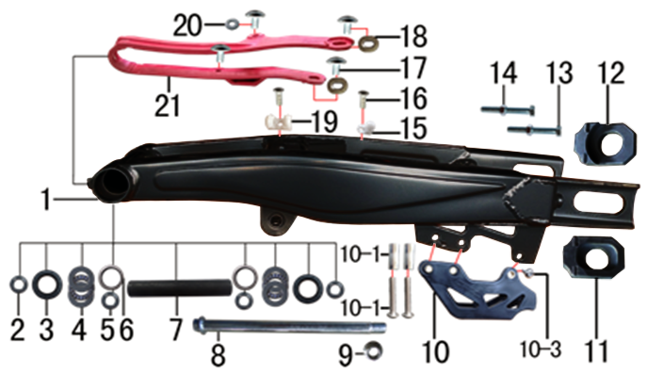 | 1 | 30.207.0701 | 刀型铁一字平叉 | Маятник 18" чёрный | 个 |  | 1 |  |  | $0.00
 | 2 | 30.856.0160 | 铁平叉外衬套 | Втулка 25x17x10,5 | 个 |  | 2 |  |  | $0.00
 | 3 | 30.837.0130 | 骨架油封 | Сальник 25x33x6 маятника внутренний | 只 |  | 2 |  |  | $0.00
 | 4 | 30.841.0010 | 平面推力轴承 | Подшипник игольчатый упорный 17x30x4 | 个 |  | 2 |  |  | $0.00
 | 5 | 30.856.0150 | 铁平叉轴承衬套 | Втулка 17x25x20 | 个 |  | 2 |  |  | $0.00
 | 6 | 30.840.0050 | 滚针轴承 | Подшипник игольчатый NK25/20 25x33x20 | 个 |  | 2 |  |  | $0.00
 | 7 | 30.856.0190 | 中轴平叉内衬套 | Втулка 25x17x146 | 个 |  | 1 |  |  | $0.00
 | 8 | 30.854.0030 | 平叉轴 | Ось заднего маятника 17x262 M16x1,5 | 根 |  | 1 |  |  | $0.00
 | 9 | 30.818.0060 | 全金属六角法兰面锁紧螺母 | Гайка M16 фланцевая самостопорящаяся GB6187 | 个 |  | 1 |  |  | $0.00
 | 10 | 30.306.0030 | 调链器 | Ловушка цепи | 个 |  | 1 |  |  | $0.00
 | 10-1 | 30.855.0100 | 调链器隔套 | Втулка 8,2x12x29 | 个 |  | 2 |  |  | $0.00
 | 10-2 | 30.813.0090 | 调链器安装螺丝 | Винт 8x45 | 个 |  | 2 |  |  | $0.00
 | 10-3 | 2.090.0030 | 调链器安装螺丝 | Винт 8x16 | 个 |  | 1 |  |  | $0.00
 | 11 | 30.442.0325 | 铝千斤片 | Корпус натяжителя цепи левая часть | 只 |  | 1 |  |  | $0.00
 | 12 | 30.442.0335 | 铝千斤片 | Корпус натяжителя цепи правая часть | 只 |  | 1 |  |  | $0.00
 | 13 | 30.802.0110 | 六角头螺栓 | Винт М8x60 [10.9] | 个 |  | 2 |  |  | $0.00
 | 14 | 30.822.0050 | 六角螺母 | Гайка M8 | 个 |  | 2 |  |  | $0.00
 | 15 | 30.848.0010 | 卡扣 | Крепеж тормозной магистрали | 个 |  | 1 |  |  | $0.00
 | 16 | 30.809.0040 | 十字槽沉头螺钉 | Винт M6x16 | 个 |  | 2 |  |  | $0.00
 | 17 | 30.805.0020 | 内六角大扁头螺钉 | Винт M6x12 с полукруглой головкой 16 мм | 个 |  | 4 |  |  | $0.00
 | 18 | 30.206.0020 | MOJO平叉护套垫片 | Прокладка овальная | 个 |  | 2 |  |  | $0.00
 | 19 | 30.848.0020 | 卡扣 | Крепеж тормозной магистрали | 个 |  | 1 |  |  | $0.00
 | 20 | 30.825.0060 | 平垫圈 | Шайба 6x18x1,5 | 个 |  | 1 |  |  | $0.00
 | 21 | 30.759.0040 | 平叉护套 | Слайдер цепи черный | 个 |  | 1 |  |  | $0.00

DIAGRAM | Рычаги прогрессии
 | POS. | ERP CODE | CHINESE NAME | NAME RUS | 单位 | 采购成本(元) | QTY | UNIT PRICE (EX WORKS ) | ORDER QTY | TOTAL AMOUNT | REMARKS
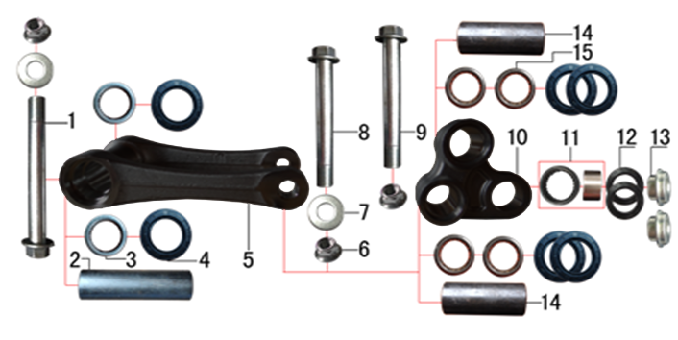 | 1 | 30.801.1150 | 拉杆车架六角法兰面螺栓 | Ось M12x1,25x122 [10.9] | 个 |  | 1 |  |  | $0.00
 | 2 | 3.340.0340 | 拉杆车架连接衬套 | Втулка 12x20x81 | 个 |  | 1 |  |  | $0.00
 | 3 | 30.840.0010 | 滚针轴承 | Подшипник игольчатый HK2012 | 个 |  | 2 |  |  | $0.00
 | 4 | 30.837.0100 | 油封 | Сальник 20x32x5 прогрессии | 只 |  | 6 |  |  | $0.00
 | 5 | 30.417.0022 | 摇架叉 | Качалка прогрессии U-образная | 个 |  | 1 |  |  | $0.00
 | 6 | 30.818.0040 | 全金属六角法兰面锁紧螺母 | Гайка M12x1,25 фланцевая самостопорящаяся GB6187 | 个 |  | 3 |  |  | $0.00
 | 7 | 30.825.0180 | 平垫圈 | Шайба 12x24x1,5 | 个 |  | 2 |  |  | $0.00
 | 8 | 30.801.1060 | 摇臂拉杆安装螺栓 | Ось M12x1,25x95 [10.9] | 个 |  | 1 |  |  | $0.00
 | 9 | 30.801.1020 | 六角法兰面螺栓 | Ось M12x1,25x83 | 个 |  | 1 |  |  | $0.00
 | 10 | 30.418.0052 | 三角摇臂 | Качалка прогрессии двуплечая | 个 |  | 1 |  |  | $0.00
 | 11 | 30.840.0070 | 滚针轴承 | Подшипник игольчатый HK1913 | 个 |  | 1 |  |  | $0.00
 | 12 | 30.837.0050 | 专用油封 | Сальник 18x26x3 | 只 |  | 2 |  |  | $0.00
 | 13 | 30.856.0370 | 后减摇臂外衬套 | Втулка 9,5x10-14x5 | 个 |  | 2 |  |  | $0.00
 | 14 | 30.856.0250 | 摇臂拉杆连接内衬套 | Втулка 12x20x54 | 个 |  | 2 |  |  | $0.00
 | 15 | 30.840.0040 | 滚针轴承 | Подшипник игольчатый HK2020 | 个 |  | 4 |  |  | $0.00

DIAGRAM | Руль и тормоза
 | POS. | ERP CODE | CHINESE NAME | NAME RUS | 单位 | 采购成本(元) | QTY | UNIT PRICE (EX WORKS ) | ORDER QTY | TOTAL AMOUNT | REMARKS
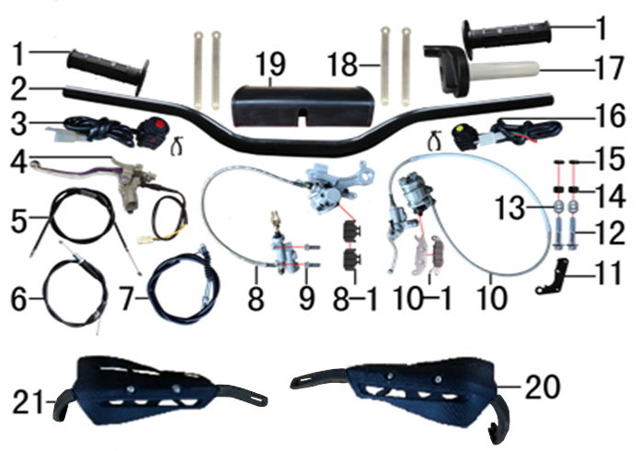 | 1 | 30.503.0250 | 把套 | Грипсы Nibbi Lock On (new) | 付 |  | 1 |  |  | $0.00
 | 2 | 30.501.0110 | 铝变径管车把 | Руль 800-810 28мм алюм черный | 根 |  | 1 |  |  | $0.00
 | 3 | 30.617.0010 | 开关 | Кнопка выключения двигателя круглая | 个 |  | 1 |  |  | $0.00
 | 4 | 30.531.0215 | 离合手柄 | Рычаг сцепления | 只 |  | 1 |  |  | $0.00
 | 5 | 30.514.0010 | 风门线可调 | Трос обогатителя [900+70] | 根 |  | 1 |  |  | $0.00
 | 6 | 30.512.1500 | 油门线 | Трос газа [1000+130] | 根 |  | 1 |  |  | $0.00
 | 7 | 30.513.0220 | 离合线 | Трос сцепления [950+180] (d8x9) чёрный | 根 |  | 1 |  |  | $0.00
 | 8 | 30.519.2607 | 后碟刹器M5 | Тормоз задний 49/80/600 | 套 |  | 1 |  |  | $0.00
 | 8-1 | 30.543.0115 | 摩擦片 | Колодки тормозные задние | 副 |  | 1 |  |  | $0.00
 | 8-2 | 30.540.0210 | 上泵总成 | Цилиндр тормозной задний главный [49] шток 80 | 副 |  | 1 |  |  | $0.00
 | 8-3 | 30.541.0075 | 下泵总成 | Суппорт тормозной задний | 副 |  | 1 |  |  | $0.00
 | 9 | 30.806.0050 | 内六角平圆头螺钉 | Винт М6x16 [10.9] | 个 |  | 2 |  |  | $0.00
 | 10 | 30.517.4013 | 前碟刹器BSK | Тормоз передний 78/1230 в сборе | 套 |  | 1 |  |  | $0.00
 | 10-1 | 30.543.0805 | 摩擦片 | Колодки тормозные передние 9mm | 副 |  | 1 |  |  | $0.00
 | 10-2 | 30.540.0030 | 上泵总成 | Цилиндр тормозной передний главный прямой | 个 |  | 1 |  |  | $0.00
 | 10-3 | 30.541.0245 | 下泵总成 | Суппорт тормозной передний | 个 |  | 1 |  |  | $0.00
 | 10-4 | 30.521.0160 | 前碟刹高压油管 | Шланг тормозной 1230мм | 个 |  | 1 |  |  | $0.00
 | 10-5 | 30.533.0060 | 刹车手柄 | Рычаг тормоза | 只 |  | 1 |  |  | $0.00
 | 11 | 30.537.0020 | 前碟刹支架 | Кронштейн дискового тормоза | 个 |  | 1 |  |  | $0.00
 | 12 | 30.801.0200 | 六角法兰面螺栓 | Винт M8x40 | 个 |  | 2 |  |  | $0.00
 | 13 | 30.825.0070 | 平垫圈 | Шайба 8x16 | 个 |  | 4 |  |  | $0.00
 | 14 | 30.855.0180 | 隔套 | Втулка 8,5x15x8 | 个 |  | 2 |  |  | $0.00
 | 15 | 30.855.0170 | 隔套 | Втулка 8,5x15x5 | 个 |  | 2 |  |  | $0.00
 | 16 | 30.617.0040 | 开关 | Кнопка включения двигателя круглая | 个 |  | 1 |  |  | $0.00
 | 17 | 30.505.0120 | 油门座 | Ручка газа Nibbi | 付 |  | 1 |  |  | $0.00
 | 18 | 30.901.0090 | 扎带 | Стяжка кабельная | 根 |  | 4 |  |  | $0.00
 | 19 | 30.706.0040 | 胶棉管 | Защита руля | 个 |  | 1 |  |  | $0.00
 | 20 | 30.709.0305 | 车把护手 | Защита руки левая чёрный щиток+чёрный каркас+крепёж | 个 |  | 1 |  |  | $0.00
 | 21 | 30.709.0315 | 车把护手 | Защита руки правая чёрный щиток+чёрный каркас+крепёж | 个 |  | 1 |  |  | $0.00

DIAGRAM | Колесо переднее
 | POS. | ERP CODE | CHINESE NAME | NAME RUS | 单位 | 采购成本(元) | QTY | UNIT PRICE (EX WORKS ) | ORDER QTY | TOTAL AMOUNT | REMARKS
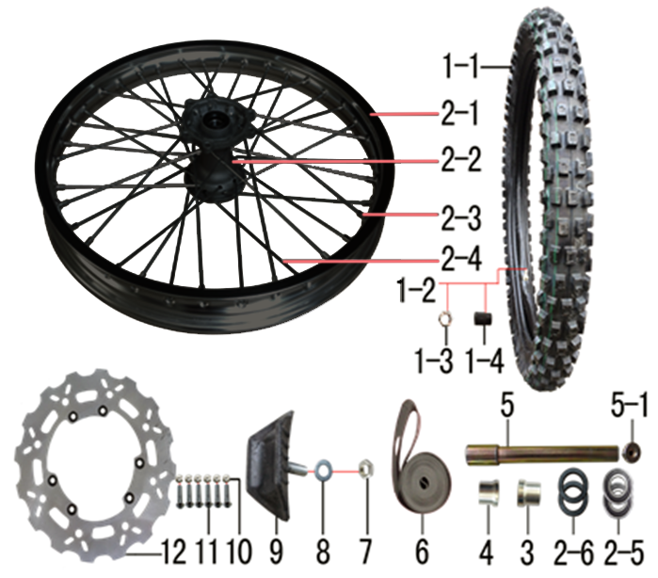 | 1 | 30.411.0630 | 朝阳深齿轮胎 | Покрышка 80/100-21 Carrystone | 套 |  | 1 |  |  | $0.00
 | 1-1 | 3.090.0881 | MOJO深齿内胎 | Покрышка | 个 |  | 1 |  |  | $0.00
 | 1-2 | 3.090.0882 | MOJO深齿外胎 | Покрышка | 个 |  | 1 |  |  | $0.00
 | 1-3 | 30.822.0050 | 六角螺母 | Гайка M8 | 个 |  | 1 |  |  | $0.00
 | 1-4 | 30.414.0040 | 气门嘴盖帽 | Колпачок ниппеля | 个 |  | 1 |  |  | $0.00
 | 2 | 30.408.0955 | 前轮毂总成 | Диск колёсный передний 21" 1,6x21 [250-6F] 20мм алюминий чёрный | 套 |  | 1 |  |  | $0.00
 | 2-1 | 30.403.1140 | 铝圈 | Обод колёсный 1,60x21 36H 7116 BSE черный | 个 |  | 1 |  |  | $0.00
 | 2-2 | 30.401.0100 | 毂芯 | Ступица передняя 250-6F 36H 20мм литая | 个 |  | 1 |  |  | $0.00
 | 2-3 | 30.406.0020 | 辐条螺帽 | Ниппель спицы | 个 |  | 36 |  |  | $0.00
 | 2-4 | 30.405.0110 | 辐条(含辐条螺母) | Спица, колесо переднее 21", 238 | 根 |  | 36 |  |  | $0.00
 | 2-5 | 30.843.0060 | 全封闭轴承 | Подшипник 6004 | 个 |  | 2 |  |  | $0.00
 | 2-6 | 30.837.0510 | 鼓芯油封 | Сальник 26x42x7 ступицы передней | 个 |  | 2 |  |  | $0.00
 | 2-7 | 30.436.0030 | 鼓芯内衬管 | Втулка 21x27x61,5 250-6F сталь | 根 |  | 1 |  |  | $0.00
 | 3 | 30.855.2020 | 前轮右隔套 | Втулка 20,2x30x28 алюминий | 个 |  | 1 |  |  | $0.00
 | 4 | 30.855.2010 | 前轮右隔套 | Втулка 20,2x30x24 алюминий | 个 |  | 1 |  |  | $0.00
 | 5 | 30.851.0010 | 前轮轴 | Ось колеса переднего 217x20 mm 25-44mm | 根 |  | 1 |  |  | $0.00
 | 5-1 | 30.851.0020 | 前轮轴螺母 | Винт оси передней M16x1.5x23 | 个 |  | 1 |  |  | $0.00
 | 6 | 30.404.0080 | 衬带 | Лента ободная 21 | 个 |  | 1 |  |  | $0.00
 | 7 | 30.822.0050 | 六角螺母 | Гайка M8 | 个 |  | 1 |  |  | $0.00
 | 8 | 30.825.0070 | 平垫圈 | Шайба 8x16 | 个 |  | 1 |  |  | $0.00
 | 9 | 30.412.0020 | 内胎防滑锁 | Стопор покрышки (буксатор) 1,6" | 个 |  | 1 |  |  | $0.00
 | 10 | 30.819.0010 | 全金属六角锁紧螺母 | Гайка M6 | 个 |  | 6 |  |  | $0.00
 | 11 | 30.806.0060 | 内六角平圆头螺钉 | Винт М6x20 [10.9] | 个 |  | 6 |  |  | $0.00
 | 12 | 30.526.0210 | 前碟刹盘 | Диск тормозной передний 240x101х4мм М6х6х117мм без магнитов | 片 |  | 1 |  |  | $0.00

DIAGRAM | Колесо заднее
 | POS. | ERP CODE | CHINESE NAME | NAME RUS | 单位 | 采购成本(元) | QTY | UNIT PRICE (EX WORKS ) | ORDER QTY | TOTAL AMOUNT | REMARKS
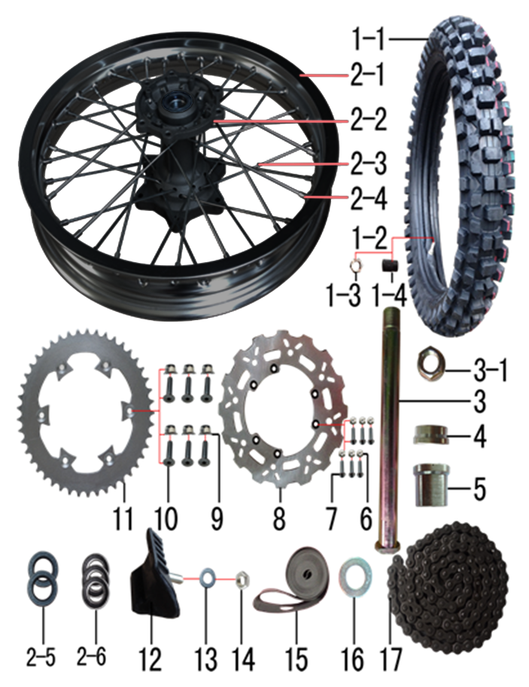 | 1 | 30.411.0330 | 朝阳深齿轮胎 | Покрышка 120/90-18 CY171 Carrystone | 套 |  | 1 |  |  | $0.00
 | 1-1 | 3.090.0891 | MOJO深齿内胎 | Камера 100/90-18 | 个 |  | 1 |  |  | $0.00
 | 1-2 | 3.090.0893 | MOJO深齿外胎(宽)343X | Покрышка | 个 |  | 1 |  |  | $0.00
 | 1-3 | 30.822.0050 | 六角螺母 | Гайка M8 | 个 |  | 1 |  |  | $0.00
 | 1-4 | 30.414.0040 | 气门嘴盖帽 | Колпачок ниппеля | 个 |  | 1 |  |  | $0.00
 | 2 | 30.409.1115 | 后轮毂总成 | Диск колёсный задний 18" 2,15x18 [250-7R] 25мм алюминий чёрный | 套 |  | 1 |  |  | $0.00
 | 2-1 | 30.403.1190 | 铝圈 | Обод колёсный 2,15x18 32H 7116 BSE чёрный | 个 |  | 1 |  |  | $0.00
 | 2-2 | 30.401.1090 | 后毂芯 | Ступица задняя 250-7R 32H 25мм литая | 个 |  | 1 |  |  | $0.00
 | 2-3a | 30.405.0420 | 辐条(含辐条螺母) | Спица, колесо заднее 18", 194 внутренняя | 根 |  | 36 |  |  | $0.00
 | 2-3b | 30.405.0440 | 辐条(含辐条螺母) | Спица, колесо заднее 18", 190 наружная | 根 |  | 36 |  |  | $0.00
 | 2-4 | 30.406.0020 | 辐条螺帽 | Ниппель спицы | 个 |  | 36 |  |  | $0.00
 | 2-5 | 30.837.0540 | 油封 | Сальник 30x47x7 | 只 |  | 2 |  |  | $0.00
 | 2-6 | 30.843.0070 | 全封闭轴承 | Подшипник 6005 заднего колеса | 个 |  | 3 |  |  | $0.00
 | 2-7 | 30.436.0050 | 鼓芯内衬管 | Втулка 26x32x92,6 250-7R сталь | 根 |  | 1 |  |  | $0.00
 | 3 | 30.851.0030 | 后轮轴 | Ось колеса 242 25 | 根 |  | 1 |  |  | $0.00
 | 3-1 | 30.851.0050 | 后轮轴螺母 | Гайка оси заднего колеса | 个 |  | 1 |  |  | $0.00
 | 4 | 30.855.2060 | 后轮右隔套 | Втулка дистанционная 25,2x40x16 | 个 |  | 1 |  |  | $0.00
 | 5 | 30.855.2090 | 后轮左隔套 | Втулка дистанционная 25,2x40x29 | 个 |  | 1 |  |  | $0.00
 | 6 | 30.819.0010 | 全金属六角锁紧螺母 | Гайка M6 | 个 |  | 6 |  |  | $0.00
 | 7 | 30.806.0060 | 内六角平圆头螺钉 | Винт М6x20 [10.9] | 个 |  | 6 |  |  | $0.00
 | 8 | 30.527.0170 | 后碟刹盘 | Диск тормозной задний 240x121x4мм М6х4х140мм леп | 片 |  | 1 |  |  | $0.00
 | 9 | 30.818.0020 | 全金属六角法兰面锁紧螺母 | Гайка M8 фланцевая самостопорящаяся GB6187 | 个 |  | 6 |  |  | $0.00
 | 10 | 30.804.0050 | 内六角沉头螺钉 | Винт М8x30 [10.9] крепления звезды привода | 个 |  | 6 |  |  | $0.00
 | 11 | 30.304.0525 | 链轮 | Звезда ведомая 520x125x45Т | 个 |  | 1 |  |  | $0.00
 | 12 | 30.412.0050 | 内胎防滑锁 | Стопор покрышки (буксатор) 2,15" | 个 |  | 1 |  |  | $0.00
 | 13 | 30.825.0070 | 平垫圈 | Шайба 8x16 | 个 |  | 1 |  |  | $0.00
 | 14 | 30.822.0050 | 六角螺母 | Гайка M8 | 个 |  | 1 |  |  | $0.00
 | 15 | 30.404.0060 | 衬带 | Лента ободная 18 | 个 |  | 1 |  |  | $0.00
 | 16 | 30.825.0340 | 平垫圈 | Шайба | 个 |  | 1 |  |  | $0.00
 | 17 | 30.301.1700 | ZH链条 | Цепь 520x114L чёрный | 根 |  | 1 |  |  | $0.00

DIAGRAM | Электрика
 | POS. | ERP CODE | CHINESE NAME | NAME RUS | 单位 | 采购成本(元) | QTY | UNIT PRICE (EX WORKS ) | ORDER QTY | TOTAL AMOUNT | REMARKS
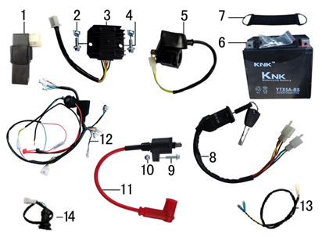 | 1 | 30.613.0140 | 点火器 | Блок управления (CDI) | 个 |  | 1 |  |  | $0.00
 | 2 | 30.823.0010 | 卡片螺母 | Гайка пружинная M6 71900010 | 个 |  | 2 |  |  | $0.00
 | 3 | 30.608.0040 | 整流器 | Регулятор напряжения 1ф 5к | 个 |  | 1 |  |  | $0.00
 | 4 | 30.801.0030 | 六角法兰面螺栓 | Винт M6x12 | 个 |  | 2 |  |  | $0.00
 | 5 | 30.609.0010 | 继电器 | Реле стартера негерметичный разъем | 个 |  | 1 |  |  | $0.00
 | 6 | 30.604.0110 | 胶体电池 | АКБ MF 12V5AH-1A | 只 |  | 1 |  |  | $0.00
 | 7 | 30.762.0030 | 橡胶绷带 | Хомут АКБ резиновый L105 мм | 根 |  | 1 |  |  | $0.00
 | 8 | 30.620.0030 | 电门锁 | Замок зажигания 2 разъема | 个 |  | 1 |  |  | $0.00
 | 9 | 30.801.0050 | 六角法兰面螺栓 | Винт M6x20 | 个 |  | 1 |  |  | $0.00
 | 10 | 30.820.0030 | 非金属嵌件六角锁紧螺母 | Гайка | 个 |  | 1 |  |  | $0.00
 | 11 | 30.606.0070 | 高压包 | Катушка зажигания | 个 |  | 1 |  |  | $0.00
 | 12 | 30.601.0355 | 总线 | Проводка с USB | 套 |  | 1 |  |  | $0.00
 | 13 | 30.622.0060 | 过桥线 | Провод соединительный | 套 |  | 1 |  |  | $0.00
 | 14 | 30.634.0010 | USB接口 | USB-порт | 套 |  | 1 |  |  | $0.00

DIAGRAM | Облицовка
 | POS. | ERP CODE | CHINESE NAME | NAME RUS | 单位 | 采购成本(元) | QTY | UNIT PRICE (EX WORKS ) | ORDER QTY | TOTAL AMOUNT | REMARKS
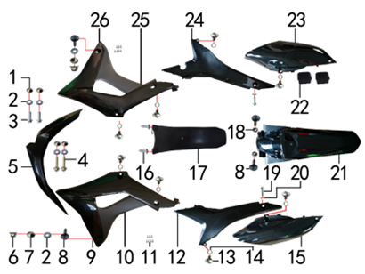 | 1 | 30.856.0420 | 台阶衬套 | Втулка 19x8,5-6x5,5 | 个 |  | 4 |  |  | $0.00
 | 2 | 30.825.0060 | 平垫圈GB97 | Шайба 6x18x1,5 | 个 |  | 6 |  |  | $0.00
 | 3 | 30.801.0040 | 六角法兰螺栓GB5787 | Винт M6x16 | 个 |  | 2 |  |  | $0.00
 | 4 | 30.801.0085 | 六角法兰螺栓GB5787 | Винт M6x35 GB5787 | 块 |  | 2 |  |  | $0.00
 | 5 | 30.716.0802 | 前挡泥板 | Крыло переднее, чёрный | 个 |  | 1 |  |  | $0.00
 | 6 | 30.818.0010 | 全金属六角法兰面锁紧螺母GB6187 | Гайка M6 фланцевая самостопорящаяся GB6187 | 个 |  | 2 |  |  | $0.00
 | 7 | 30.856.0410 | 左右侧板塑件衬套 | Втулка 7-8x20x11-3mm | 个 |  | 2 |  |  | $0.00
 | 8 | 30.805.0080 | 内六角大扁头螺钉 | Винт M6x25 | 个 |  | 4 |  |  | $0.00
 | 9 | 30.718.0752 | 前左侧板 | Облицовка передняя левая, чёрный | 块 |  | 1 |  |  | $0.00
 | 10 | 30.720.0400 | 前左侧板下 | Облицовка передняя нижняя левая, чёрный | 块 |  | 1 |  |  | $0.00
 | 11 | 30.810.0020 | 十字槽盘头自攻螺钉GB845-76 | Винт самонарезающий 4,2x8 | 个 |  | 14 |  |  | $0.00
 | 12 | 30.720.0322 | 左后侧板 | Облицовка средняя задняя левая, чёрный | 块 |  | 1 |  |  | $0.00
 | 13 | 30.808.0040 | 伞头内六角螺丝 | Винт М6x9 [8.8] (525) ступенчатый | 个 |  | 8 |  |  | $0.00
 | 14 | 30.825.0100 | 平垫圈GB97 | Шайба | 个 |  | 8 |  |  | $0.00
 | 15 | 30.722.0451 | 左后侧板下 | Облицовка задняя левая, чёрный | 块 |  | 1 |  |  | $0.00
 | 16 | 30.810.0120 | 十字槽盘头自攻螺钉GB845-76 | Винт самонарезающий 4,8x16 | 个 |  | 2 |  |  | $0.00
 | 17 | 30.751.0060 | 后挡泥皮 | Брызговик | 块 |  | 1 |  |  | $0.00
 | 18 | 30.821.0020 | 六角法兰面防滑螺母GB6177 | Гайка M6 фланцевая GB6177 | 个 |  | 2 |  |  | $0.00
 | 19 | 30.801.0170 | 六角法兰螺栓GB5787 | Винт M8x25 | 个 |  | 2 |  |  | $0.00
 | 20 | 30.856.0510 | 台阶衬套(左右后侧板上安装) | Втулка 8,5x18x8-12x6 | 个 |  | 2 |  |  | $0.00
 | 21 | 30.717.0652 | 后挡泥板 | Крыло заднее, чёрный | 个 |  | 1 |  |  | $0.00
 | 22 | 30.757.0020 | 侧板隔热橡胶垫 | Проставка резиновая выхлопной трубы | 块 |  | 2 |  |  | $0.00
 | 23 | 30.723.0401 | 右后侧板下 | Облицовка задняя правая, чёрный | 个 |  | 1 |  |  | $0.00
 | 24 | 30.721.0352 | 右后侧板 | Облицовка средняя задняя правая, чёрный | 块 |  | 1 |  |  | $0.00
 | 25 | 30.721.0450 | 前右侧板下 | Облицовка передняя нижняя правая, чёрный | 块 |  | 1 |  |  | $0.00
 | 26 | 30.719.0752 | 前右侧板 | Облицовка передняя правая, чёрный | 块 |  | 1 |  |  | $0.00
 |  |  |  |  |  |  |  |  |  | $0.00

DIAGRAM | Бак и седло
 | POS. | ERP CODE | CHINESE NAME | NAME RUS | 单位 | 采购成本(元) | QTY | UNIT PRICE (EX WORKS ) | ORDER QTY | TOTAL AMOUNT | REMARKS
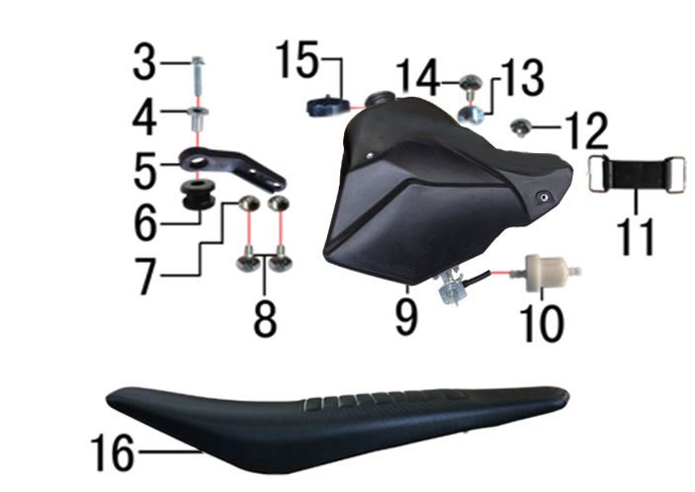 | 3 | 30.801.0060 | 六角法兰面螺栓 | Винт M6x25 | 个 |  | 1 |  |  | $0.00
 | 4 | 30.856.0330 | 油箱隔套 | Втулка 22x6,2-17-x9-15 | 个 |  | 1 |  |  | $0.00
 | 5 | 30.714.0010 | 油壶固定片 | Кронштейн топливного бака | 个 |  | 1 |  |  | $0.00
 | 6 | 30.758.0050 | 油箱缓冲胶垫 | Демпфер | 只 |  | 1 |  |  | $0.00
 | 7 | 30.856.0420 | 台阶衬套 | Втулка 19x8,5-6x5,5 | 个 |  | 2 |  |  | $0.00
 | 8 | 30.805.0020 | 内六角大扁头螺钉 | Винт M6x12 с полукруглой головкой 16 мм | 个 |  | 2 |  |  | $0.00
 | 9 | 30.710.0271 | 油壶 | Бак топливный XL чёрный | 个 |  | 1 |  |  | $0.00
 | 10 | 30.143.0010 | 油滤器 | Фильтр топливный | 个 |  | 1 |  |  | $0.00
 | 11 | 30.762.0020 | 橡胶绷带 | Хомут АКБ резиновый L85 мм | 根 |  | 1 |  |  | $0.00
 | 12 | 30.805.0010 | 内六角大扁头螺钉 | Винт M6x10 | 个 |  | 1 |  |  | $0.00
 | 13 | 30.856.0400 | 座垫限位衬套 | Втулка 9,5x22-6x9 | 个 |  | 1 |  |  | $0.00
 | 14 | 30.805.0040 | 内六角大扁头螺钉 | Винт М6x16 | 个 |  | 1 |  |  | $0.00
 | 15 | 30.712.0060 | 油壶盖 | Крышка топливного бака | 个 |  | 1 |  |  | $0.00
 | 16 | 30.702.1480 | 座垫 | Седло чёрный Z/M | 个 |  | 1 |  |  | $0.00

DIAGRAM | Фара и приборная панель

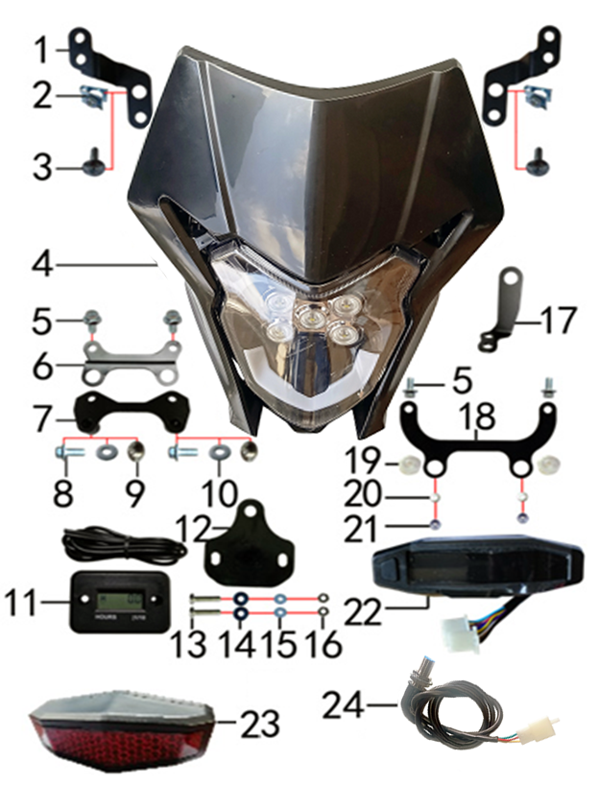 | POS. | ERP CODE | CHINESE NAME | NAME RUS | UNIT | 采购成本(元) | QTY | UNIT PRICE (EX WORKS ) |  | TOTAL AMOUNT | REMARKS
 | 1 | 30.243.0450 |  | Кронштейн фары верхний (комплект 2 шт) |  |  | 1 |  |  | $0.00
 | 2 | 30.823.0010 |  | Гайка пружинная M6 71900010 |  |  | 2 |  |  | $0.00
 | 3 | 30.805.0060 |  | Винт M6x20 |  |  | 2 |  |  | $0.00
 | 4 | 30.616.0351 | 大灯 | Фара HN 5LED чёрный |  |  | 1 |  |  | $0.00
 | 5 | 30.801.0030 |  | Винт M6x12 |  |  | 4 |  |  | $0.00
 | 6 | 30.243.0410 |  | Кронштейн фары нижний |  |  | 1 |  |  | $0.00
 | 7 | 30.211.0180 |  | Кронштейн стартового щитка |  |  | 1 |  |  | $0.00
 | 8 | 30.801.0040 |  | Винт M6x16 |  |  | 2 |  |  | $0.00
 | 9 | 30.856.0420 |  | Втулка 19x8,5-6x5,5 |  |  | 2 |  |  | $0.00
 | 10 | 30.825.0060 |  | Шайба 6x18x1,5 |  |  | 2 |  |  | $0.00
 | 11 | 30.629.0010 |  | Счётчик моточасов (HM006A) |  |  | 1 |  |  | $0.00
 | 13 | 30.811.0020 |  | Винт M4x25 |  |  | 2 |  |  | $0.00
 | 14 | 30.825.2000 |  | Шайба 6x16 |  |  | 2 |  |  | $0.00
 | 15 | 30.825.0010 |  | Шайба d4xd12x1 |  |  | 2 |  |  | $0.00
 | 16 | 30.820.0010 |  | Гайка M4 |  |  | 2 |  |  | $0.00
 | 17 | 30.233.0010 |  | Элемент крепежный датчика спидометра |  |  | 1 |  |  | $0.00
 | 18 | 30.243.0470 |  | Кронштейн приборной панели |  |  | 1 |  |  | $0.00
 | 19 | 30.758.0020 |  | Заглушка пластиковая |  |  | 2 |  |  | $0.00
 | 20 | 30.825.0060 |  | Шайба 6x18x1,5 |  |  | 2 |  |  | $0.00
 | 21 | 30.820.0030 |  | Гайка |  |  | 2 |  |  | $0.00
 | 22 | 30.611.0010 |  | Панель приборов mulicolor |  |  | 1 |  |  | $0.00
 | 23 | 30.614.0030 |  | Фонарь задний |  |  | 1 |  |  | $0.00
 | 24 | 30.612.0020 |  | Датчик скорости внешний |  |  | 1 |  |  | $0.00

DIAGRAM | Дополнительно
 | POS. | ERP CODE | CHINESE NAME | NAME RUS | 单位 | 采购成本(元) | QTY | UNIT PRICE (EX WORKS ) | ORDER QTY | TOTAL AMOUNT | REMARKS
ADDITIONAL SPARE PARTS REQUIRED | 1 | 30.168.0030 | 汽油管 | Трубка топливная | 米 |  | 0.3 |  |  | $0.00
 |  | 30.168.0070 | 汽油管 | Трубка топливная | 米 |  | 0.3 |  |  | $0.00
 | 2 | 80.202.0020 | 单面胶 | Материал самоклеящийся 20x10 2m | 卷 |  | 0.05 |  |  | $0.00
 | 3 | 80.202.0040 | 单面胶 | Материал самоклеящийся 7x5 3m | 卷 |  | 0.1 |  |  | $0.00
 | 4 | 30.706.0100 | 胶棉布 | Пленка защитная подушки руля | 张 |  | 1 |  |  | $0.00
 | 5 | 30.765.2366 | 513覆膜贴花 | Наклейки комплект | 套 |  | 1 |  |  | $0.00
...

